Compito
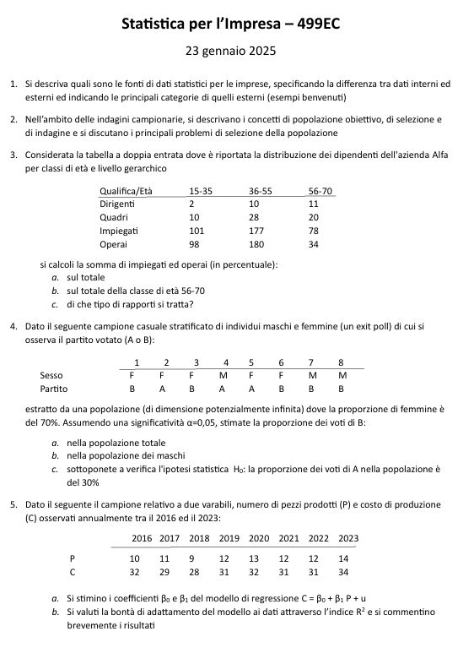

Quesito 1
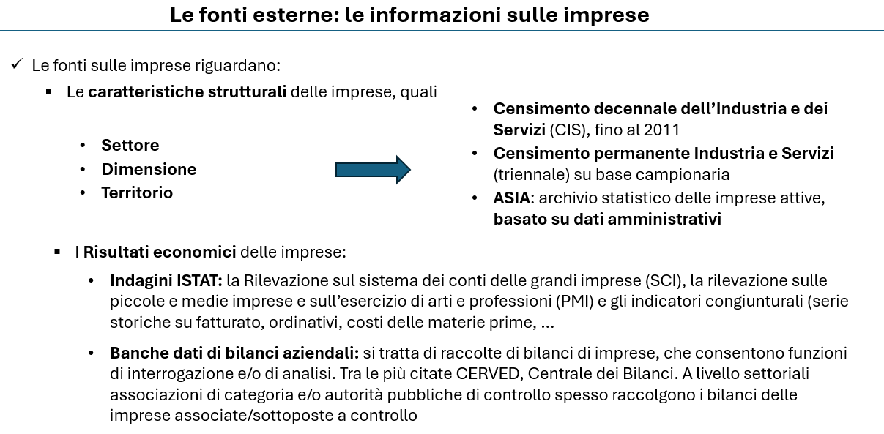

Quesito 2
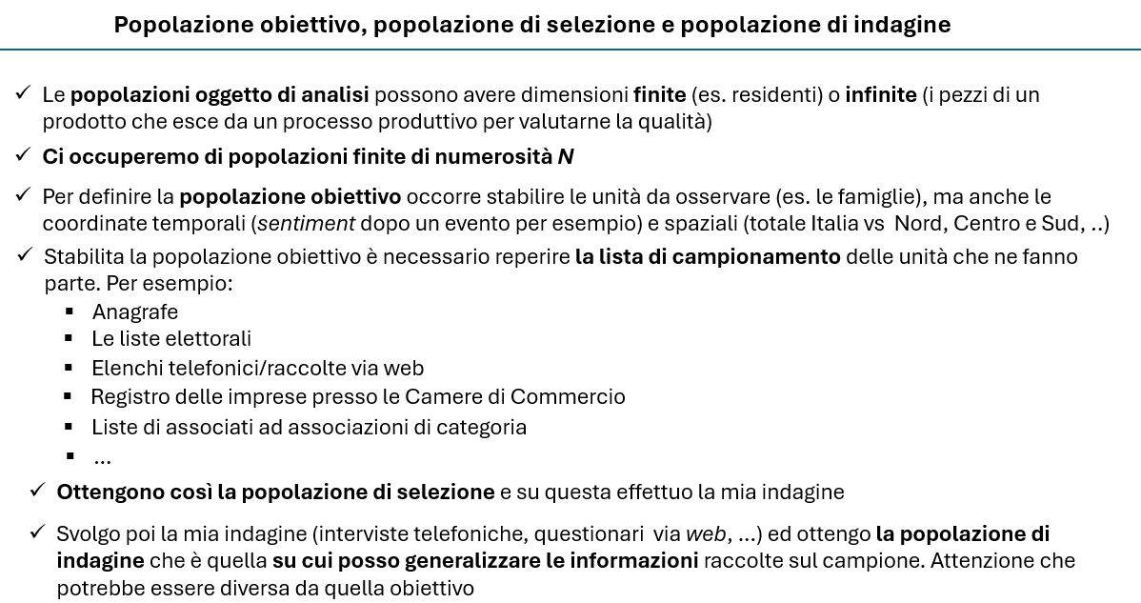

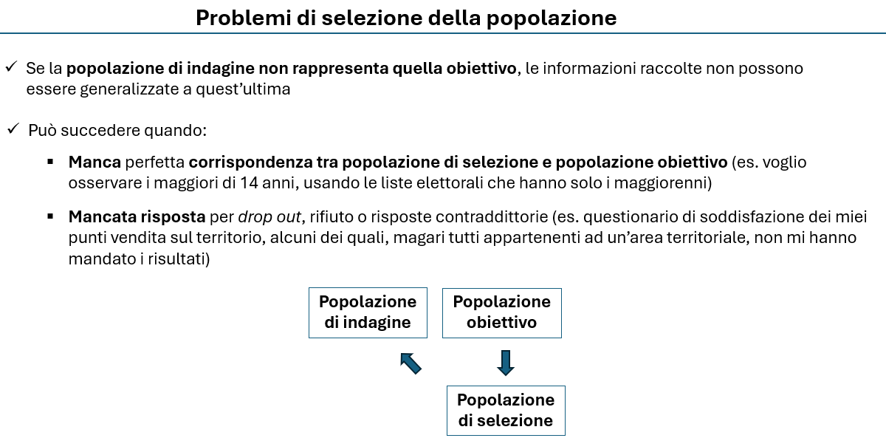

Quesito 3
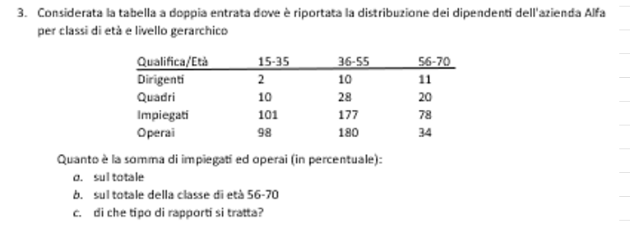

Devo costruire le distribuzioni marginali per riga e colonna

 | Qualifica/Età | 15-35 | 36-55 | 56-70 | Totale
 | Dirigenti | 2 | 10 | 11 | 23
 | Quadri | 10 | 28 | 20 | 58
 | Impiegati | 101 | 177 | 78 | 356
 | Operai | 98 | 180 | 34 | 312
 | Totale | 211 | 395 | 143 | 749

Quesito a) | 89%
Quesito b) | 78%
Quesito c) | Rapporti di composizione

Quesito 4
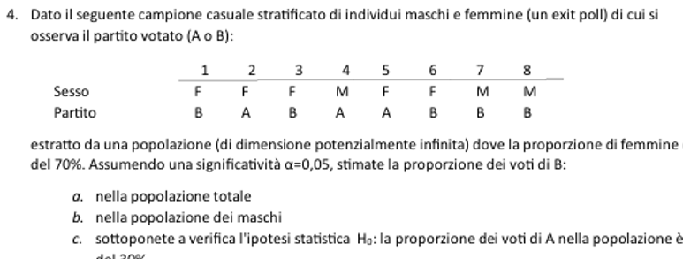
 | Nh | nh | E(yA) | E(yB) | Var.corr(yA)
Maschi | 0.3 | 3 | 0.33 | 0.67 | 0.33
Femmine | 0.7 | 5 | 0.40 | 0.60 | 0.30

 | Maschi | Femmine
A | 1 | 2
B | 2 | 3
Totale | 3 | 5

Quesito a)
 | Media pesata sulla base dei pesi degli strati

 | E(yB) | 0.62

Quesito b)
 | E(ymB) | 0.67

Quesito c)

 | E(yA) | 0.38
 | ES(yA) | 0.1985

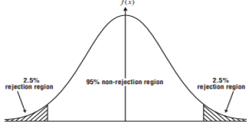
 | H0 | 0.3

 | t-test | 0.40303417749
 | alfa | 0.05
 | tcrit+ | 2.3646242516
 | tcrit- | -2.3646242516
 |  |  |  |  | -2.3646242516 | 2.3646242516

 | Il t-test per l'ipotesi H0 cade nella regione di accettazione, dunque non rifiuto l'ipotesi H0

Quesito 5
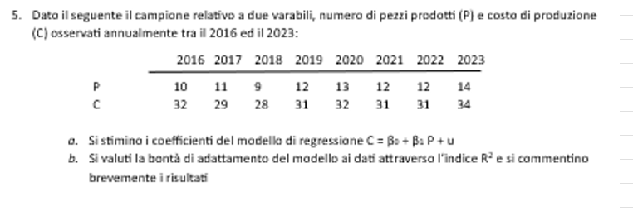

 | y | x
Anno | C | P | C*P | (p-E(P))^2 | C' | (C-C')^2 | (c-E(c))^2
2000 | 32 | 10 | 320 | 2.6 | 29.5 | 6.0 | 1.0
2001 | 29 | 11 | 319 | 0.4 | 30.4 | 2.1 | 4.0
2002 | 28 | 9 | 252 | 6.9 | 28.7 | 0.4 | 9.0
2003 | 31 | 12 | 372 | 0.1 | 31.3 | 0.1 | 0.0
2004 | 32 | 13 | 416 | 1.9 | 32.2 | 0.1 | 1.0
2005 | 31 | 12 | 372 | 0.1 | 31.3 | 0.1 | 0.0
2006 | 31 | 12 | 372 | 0.1 | 31.3 | 0.1 | 0.0

2007 | 34 | 14 | 476 | 5.6 | 33.1 | 0.8 | 9.0
Somma | 248 | 93 | 2899 | 17.9 | 248.0 | 9.7 | 24.0

n | 8
E(C) | 31
E(P) | 11.625
 |  |  | beta^ | alfa^
a) | Calcolato |  | 0.8951048951 | 20.594405594
 |  |  | 0.8951048951 | 20.594405594
 |  |  | =REGR.LIN(B13:B20;C13:C20)

b) |  | R^2 | 0.59673659674
 |  |  | 0.59673659674 | =RQ(B13:B20;C13:C20)

 | 0 | 0
 | 0 | 0
 | 0 | 0
 | 0 | 0
 | 0 | 0
 | 0 | 0
 | 0 | 0
 | 0 | 0

